Sheet1
Xu hướng Final

Người thực hiện: |  |  | thangbk236
Ngày lên kế hoạch: |  |  | 19/11/2021

Bản kế hoạch này sẽ được cập nhật theo đường link github |  |  |  |  | https://github.com/thangbk236/QuanTriFx
Mỗi người nên tự tạo ra bản kế hoạch trade cho riêng mình
Chưa kiếm được tiền từ thị trường nên phải đi viết tài liệu để quản trị rủi cho cho những người mới bắt đầu

Donate USDT Binance Smart Chain (BEP20) |  |  |  | 0xed05b97f46e60a7a65605eaba9a4b502d32f9510

Nội dung |  |  | Xu hướng Final |  | Lĩnh ngộ tinh túy thị trường

 | Người ta bảo là đánh theo xu hướng
 | Vậy xu hướng là gì
 | Làm thế nào để đánh theo xu hướng

 | Trong một xu hướng tăng thì sẽ có đáy mới cao hơn đáy cũ, đỉnh mới cao hơn đỉnh cũ
 | Đúng rồi
 | Thế biết nó như vậy thì ta sẽ vào lệnh như nào

 | Trong tài liệu này sẽ giúp ta xác định xu hướng và vào lệnh như nào để đúng xu hướng

 | Chiến lược
 |  | Khung H4
 |  | Bollinger band

 | Vì sao ta lại làm việc trên khung H4 mà không phải trên khung H1 như mọi tài liệu
 | Vì khung H1 chỉ tốt cho việc vào lệnh thôi
 | Còn để xác định xu hướng thì cần phải quan sát ở khung cao hơn

 | Vẫn theo nguyên tắc cũ
 | Giá cắt từ trên xuống dưới đường cơ sở Bollinger band hình thành một đỉnh
 | Giá cắt từ dưới lên trên đường cơ sở Bollinger band hình thành một đáy

 | Xu hướng tăng hình thành khi có đỉnh mới cao hơn đỉnh cũ, đáy mới cao hơn đáy cũ
 | Xu hướng tăng kết thúc khi có đỉnh mới thấp hơn đỉnh cũ, đáy mới thấp hơn đáy cũ

 | Tương tự với xu hướng giảm

 | Vậy ta phải làm gì
 | Đầu tiên nếu vào lệnh thì sẽ phải đánh theo xu hướng
 | Thứ hai nếu thấy xu hướng có dấu hiệu đảo chiều thì phải đứng ngoài quan sát
 |  | Nếu thấy xu hướng đã đảo chiều thì phải đánh theo chiều xu hướng mới

 | Khi một đáy mới hay đỉnh mới hình thành thì ta phải vẽ đáy và đỉnh mới đó ra rồi xác định xem nó thuộc dạng nào
 |  | Xu hướng tiếp diễn
 |  | Xu hướng có dấu hiệu đảo chiều

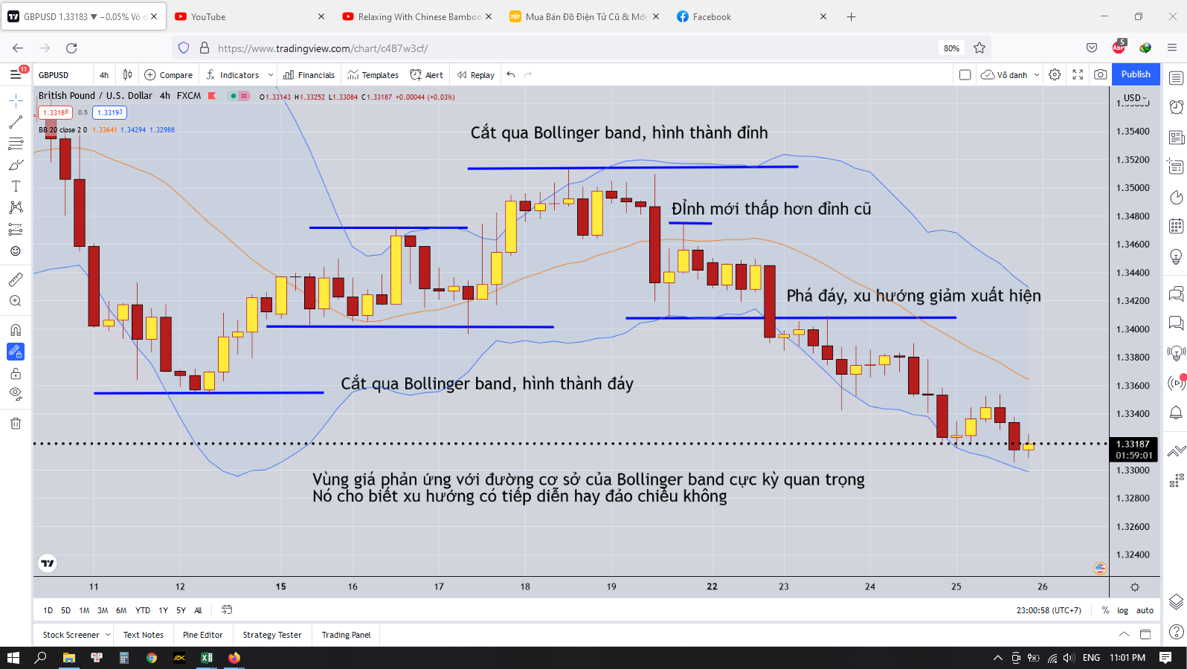

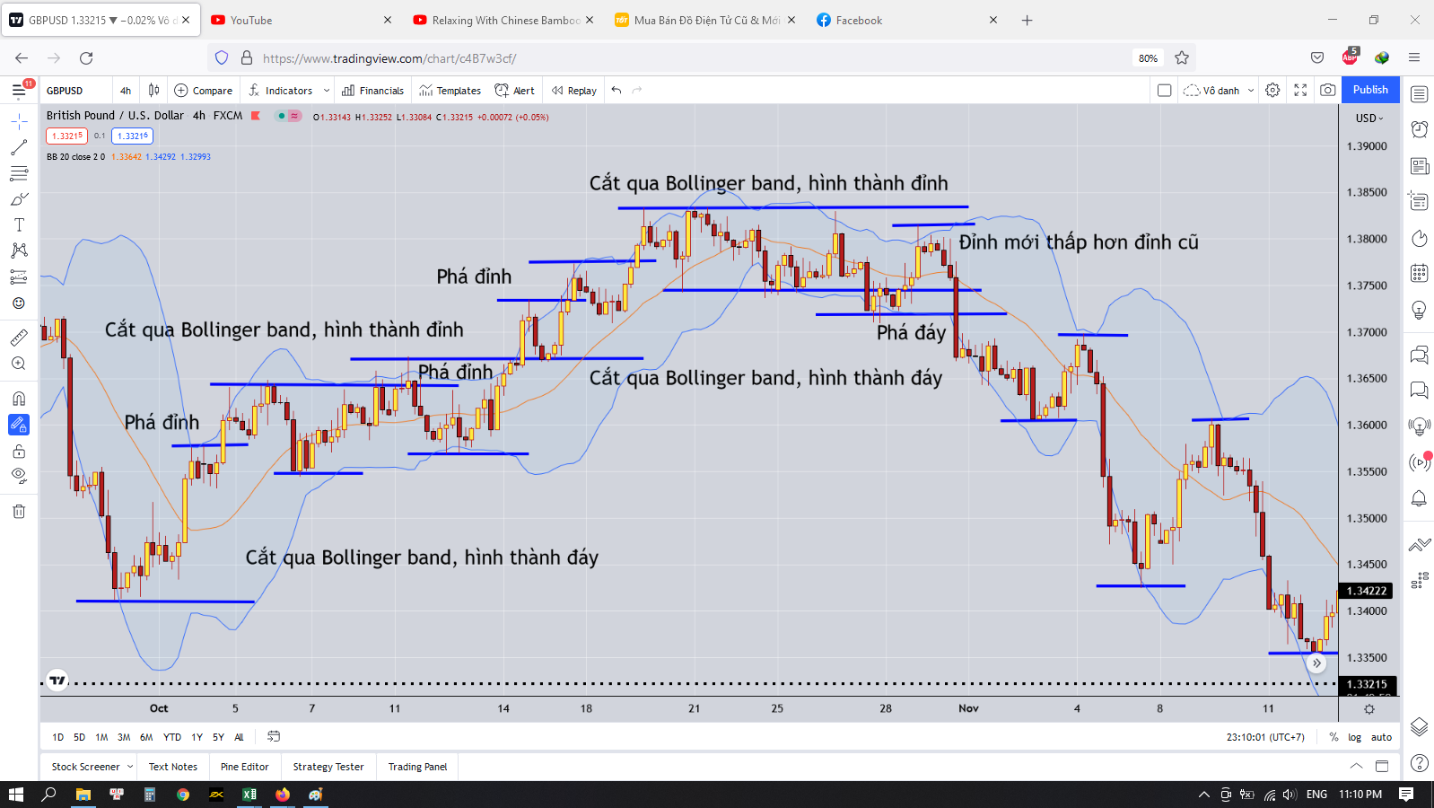

 | Dấu hiệu đầu tiên cho sự đảo chiều trong một xu hướng tăng
 | Đáy bị phá
 | Sau khi đáy bị phá mà lại xuất hiện đỉnh mới thấp hơn đỉnh cũ thì khả năng xu hướng đảo chiều
 | Nghĩa là sao
 | Trong một xu hướng tăng mạnh
 | Quan sát khi thấy giá cắt từ trên xuống dưới Bollinger band hình thành một đỉnh
 | Quan sát khi thấy giá cắt từ dưới lên đường cơ sở Bollinger band hình thành một đáy
 | Ta sẽ quan sát cho đến khi cái đáy mới nhất bị phá vỡ
 | Ta sẽ chờ sóng hồi của của cái đáy bị phá vỡ đó
 | Ta sẽ chờ khi giá cắt lên đường cơ sở của Bollinger band
 | Ta sẽ giờ giá cắt xuống đường cơ sở của Bollinger band một lần nữa
 | Nếu cái đỉnh mới hình thành thấp hơn cái đỉnh cũ thì xu hướng đảo chiều
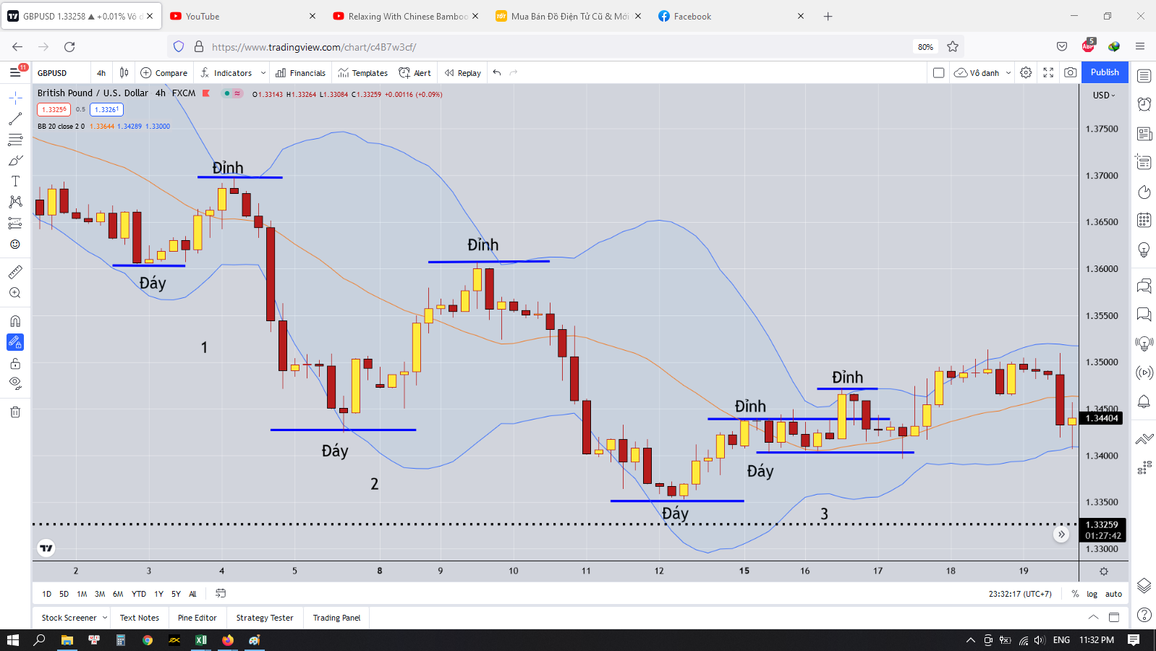

 | Chú ý các đỉnh, đáy mới hình thành nha
 | Đường cơ sở của Bollinger band cực kỳ quan trọng
 | Khi giá cắt qua đường cơ sở của Bollinger band thì sẽ hình thành đáy mới và đỉnh mới
 | Vì thế như trong hình thì ba vị thế 1, 2, 3 là khác nhau

 | Như vị thế 1 là đáy mới thấp hơn đáy cũ
 | Nếu giá cắt qua đường cơ sở Bollinger band rồi cắt về đường cơ sở Bollinger band mà hình thành đỉnh mới thấp hơn đỉnh cũ thì ta chỉ việc SELL
 | Tương tự với Vị thế 2
 | Còn ở vị thế 3 thì tại đường cơ sở Bollinger band thì giá cắt qua cắt lại và tạo thành một mô hình tăng nên có thể coi là tăng ngắn hạn, canh BUY trong ngắn hạn

 | Nói chung là chúng ta phải kiên nhẫn chờ đợi và xem phản ứng của giá với những vùng đỉnh đáy như thế nào để tạo thành một xu hướng rõ ràng thì ta sẽ vào lệnh

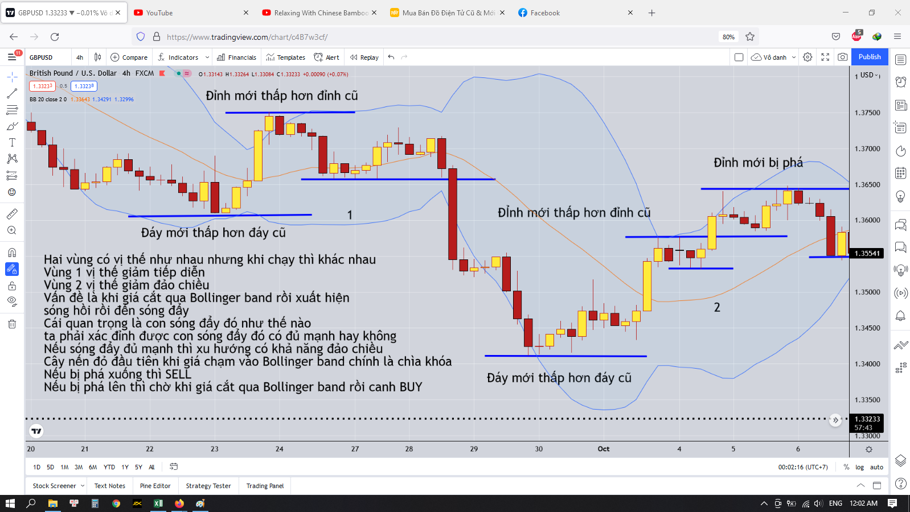

 | Dù sao khi giá chạy xong rồi thì phân tích chỉ làm cho phù hợp với những gì diễn ra thôi
 | Nhưng việc phân tích cũng đem lại cho ta một số kinh nghiệm nhất định cho sau này

